METODOLOGIA DIAMANTE
 | PROCESO GESTIÓN DEL TALENTO HUMANO |  |  |  | Código: TH-Fr102

 | ANÁLISIS DE AMENAZAS Y VULNERABILIDAD |  |  |  | Versión: 001

 | SENADO DE LA REPÚBLICA DE COLOMBIA |  |  |  | Fecha: 2024/09/30

METODOLOGÍA ANÁLISIS DE RIESGOS POR COLORES
El Senado de la República en su centro de trabajo Capitolio Nacional ha implementado la metodología de análisis de riesgo por colores, que de una forma general y cualitativa permite desarrollar análisis de amenaza y vulnerabilidad a personas, recursos, sistemas y procesos, con el fin de determinar el nivel de riesgo a través de la combinación de las variables anteriores con códigos de colores.

OBJETIVO

Identificar y analizar los diferentes factores de riesgo que involucran peligros potenciales que podrían afectar las condiciones socio-ambientales del centro de trabajo Capitolio Nacional.

IDENTIFICACIÓN DE AMENAZAS

Para este análisis es importante tener en cuenta el significado de Amenaza: condición latente derivada de la posible ocurrencia de un fenómeno físico de origen natural, socio-natural o antrópico no intencional, que puede causar daño a la población y sus bienes, infraestructura, ambiente y economía pública y privada. Es un factor de riesgo externo.

Identificación, descripción y análisis de amenazas
El análisis de amenaza de la edificación se realizó consignando en la tabla ANALISIS DE AMENAZAS la siguiente información:

- Identificación de la amenazas,
La descripción de las posibles amenazas de origen natural, tecnológico o social. La descripción debe ser lo más específica posible, incluyendo el punto crítico en la medida en que la amenaza es muy importante para el Senado de la República
- Indicar si la amenaza es de origen interno o externo,
- Describir la amenaza mencionando la fuente que lo generaría, registros históricos o estudios que sustentaría la posibilidad de generación del evento,
- Realizar la calificación de la amenaza,
- Colocar el color que corresponde a la calificación de acuerdo con la información de la siguiente tabla:

NATURAL |  | ANTROPICAS NO INTENCIONALES |  | SOCIAL
Incendios forestales |  | Incendios (estructurales, eléctricos, por líquidos o gases inflamables, etc.). |  | Comportamientos no adaptativos por temor.
Fenómenos de remoción en masa |  | Perdida de contención de materiales peligrosos (derrames, fugas, etc.). |  | Accidentes de vehículos
Movimientos sísmicos |  | Explosión (gases, polvos, fibras, etc.). |  | Accidentes personales
Eventos atmosféricos (vendavales, granizadas, tormentas eléctricas, etc.). |  | Inundación por deficiencias de la infraestructura hidráulica (redes de alcantarillado, acueducto, etc.). |  | Concentraciones masivas (manifestaciones, protestas, marchas)
Inundaciones por desbordamiento de cuerpos de agua (ríos, quebradas, humedales, etc.). |  | Fallas en sistemas y equipos |  | Atentados terroristas
Avenidas torrenciales |  | Otros |  | Hurtos
Otros |  |  |  | Otros

Calificación de la amenaza
 | EVENTO | DESCRIPCIÓN |  | COLOR
 | POSIBLE : nunca ha sucedido | Es aquel fenómeno que puede suceder o que es factible porque no existen razones históricas y científicas para decir que esto no sucederá. – Nunca ha sucedido
 | PROBABLE : Ya ha ocurrido | Es aquel fenómeno esperado del cual existen razones y argumentos técnicos científicos para creer que sucederá. Ya ha ocurrido
 | INMINENTE : Evidente, detectable | Es aquel fenómeno esperado que tiene alta probabilidad de ocurrir. Evidente, detectable

ESTIMACIÓN DE LA VULNERABILIDAD EN FUCIÓN DE LA SEVERIDAD DE LAS CONSECUENCIAS

Para este análisis es importante identificar el significado de Vulnerabilidad: característica propia de un elemento o grupo de elemento expuestos a una amenaza, relacionada con su incapacidad física, económica, política o social de anticipar, resistir y recuperarse del daño sufrido cuando opera dicha amenaza. Es un factor de riesgo interno.

El análisis de vulnerabilidad se va a realizar a tres elementos expuestos, cada uno de ellos analizado desde tres aspectos:

· Personas: gestión organizacional, capacitación y entrenamiento, Características de seguridad.
· Recursos: suministros, edificación, equipos (instrumentación),
· Sistemas y procesos: servicios públicos, sistemas alternos, recuperación.

Para cada uno de los aspectos se desarrollan listados que a través de preguntas buscan de manera cuantitativa dar un panorama general que le permite al evaluador calificar como mala, regular o buena, la vulnerabilidad de las personas, recursos y sistemas y procesos de las instalaciones de la empresa ante las amenazas descritas.

Análisis de la vulnerabilidad
En las tablas Vulnerabilidad de las personas, Vulnerabilidad de los Recursos y Vulnerabilidad de sistemas y procesos, se presentan los aspectos a evaluar respectivamente. Para cada uno de ellos se realizan una serie de preguntas formuladas que van a orientar la calificación final. Cada pregunta debe ser calificada teniendo la siguiente información:

 | Valoración para el análisis de vulnerabilidad
 | FACTOR | VALORACION
 | SI : 1 | Existe o tiene un nivel bueno
 | NO : 0 | No existe o tiene un nivel deficiente
 | PARCIAL : 0,5 | La implementación no está determinada o tiene un nivel regular

 | Interpretación de la vulnerabilidad por cada aspecto
 | RANGO | CALIFICACIÓN | COLOR
 | 0,68 - 1 | BUENO | Verde
 | 0,34 - 0,67 | REGULAR | Amarillo
 | 0.0 – 0,33 | MALO | Rojo

Calificación de las variables de vulnerabilidad
La evaluación se estableció teniendo en cuenta el porcentaje de respuestas con SI, NO y PARCIAL, la cual establece su valoración en evaluación de la vulnerabilidad. Con esta información, en la tabla referencia de respuesta se concluye el resultado por cada uno de los aspectos vulnerables evaluados.
Una vez calificadas todas las variables, se realiza la sumatoria de los tres aspectos que contempla cada elemento considerado, en donde finalmente se obtendrá la calificación final del nivel de vulnerabilidad de los tres aspectos evaluados.
 | Interpretación de la vulnerabilidad por cada elemento
 | RANGO | CALIFICACIÓN | COLOR
 | 0,0 - 1,00 | ALTA | Rojo
 | 1,01 - 2,00 | MEDIA | Amarillo
 | 2,01 -3,00 | BAJA | Verde

NIVEL DE RIESGO

El riesgo está definido como el daño potencial que, sobre la población y sus bienes, la infraestructura, el ambiente y la económica pública y privada, causado por la ocurrencia de amenazas de origen natural, socio natural o antrópico no intencional, que se extiende mas allá de los espacios privados o actividades particulares de las personas y organizaciones y que por su magnitud, velocidad y contingencia hace necesario un proceso de gestión.

Una vez identificadas, descritas y analizadas las amenazas y para cada una, desarrollado el análisis de vulnerabilidad a personas, recursos y sistemas y procesos, se procede a determinar el nivel de riesgo que es la combinación de las amenazas y las vulnerabilidades utilizando la teoría del diamante de riesgo que se describe a continuación:

 | Figura Lectura diamante
 | 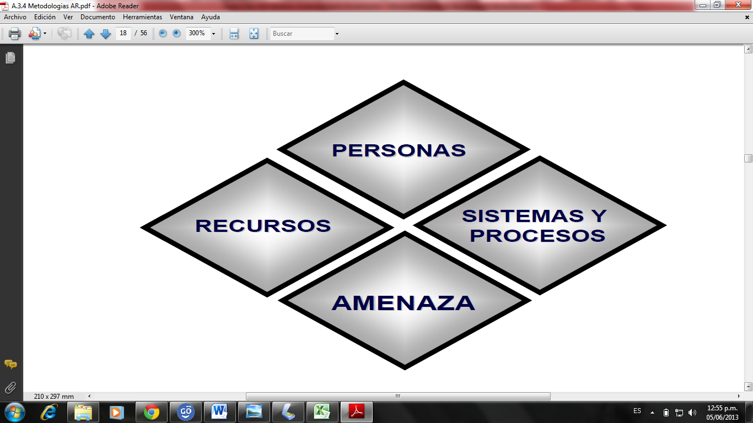
Para determinar el nivel de riesgo, se contempla en la tabla valoración del riesgo, la identificación de las amenazas descritas, el nivel de cada factor según lo evaluado y finalmente la interpretación del resultado de la unión de los colores de los rombos, basado en la siguiente información:

 | Interpretación del riesgo

Riesgo bajo, significa que este escenario no representa una amenaza significativa y consecuentemente no requiere plan especial.
Riesgo medio o tolerable, significa que se deberían implementar medidas para la gestión de riesgo. Para el nivel de planificación, un plan de carácter general es suficiente para tomar las medidas preventivas correspondientes.
Riesgo alto, representa una amenaza significativa que requiere la adopción de acción prioritarias e inmediatas en la gestión del riesgo. Es importante que este plan considere los aspectos de prevención, mitigación y contingencias que contempla cada uno de estos escenarios.

VALORACIÓN DEL RIESGO

Los resultados del análisis de riesgos permiten determinar los escenarios en los que se debe priorizar la intervención y establecer las medidas de intervención, las cuales pueden ser preventivas (afecta la amenaza) o de mitigación (afecta la vulnerabilidad).

MEDIDAS DE INTERVENCIÓN

A partir de la priorización de escenarios se definen las medidas de intervención, las cuales son socializadas y coordinadas por el encargado del plan de emergencias, pueden ser de tipo preventivo (afectan la amenaza) o de protección / mitigación (afecta la vulnerabilidad).

